1
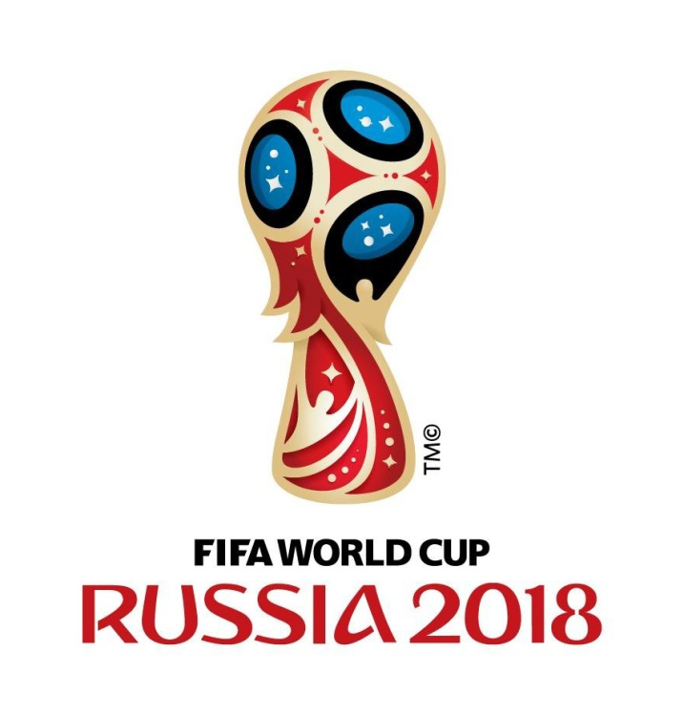
Grupo A |  | Grupo B |  | Grupo C |  | Grupo D
Rússia (RU) |  | Portugal (PT) |  | França (FR) |  | Argentina (AR)
Arábia Saudita (AS) |  | Espanha (ES) |  | Austrália (AU) |  | Islândia (IL)
Egito (EG) |  | Marrocos (MA) |  | Peru (PE) |  | Croácia (CR)
Uruguai (UR) |  | Irão (IR) |  | Dinamarca (DI) |  | Nigéria (NI)

Classificaçao |  | Classificaçao |  | Classificaçao |  | Classificaçao
1º |  | 1º |  | 1º |  | 1º
2º |  | 2º |  | 2º |  | 2º


Grupo E |  | Grupo F |  | Grupo G |  | Grupo H
Brasil (BR) |  | Alemanha (AL) |  | Bélgica (BEL) |  | Polónia (POL)
Suiça (SUI) |  | México (ME) |  | Panamá (PAN) |  | Senegal (SEN)
Costa Rica (CR) |  | Suécia (SUE) |  | Tunisia (TUN) |  | Colombia (COL)
Sérvia (SE) |  | Coreia do Sul (CS) |  | Inglaterra (ING) |  | Japão (JAP)

Classificaçao |  | Classificaçao |  | Classificaçao |  | Classificaçao
1º |  | 1º |  | 1º |  | 1º
2º |  | 2º |  | 2º |  | 2º

Oitavos de Final

1A | 2B | Quartos de Final

 |  | QF1 | QF2

1C | 2D | VENCEDOR JOGO 1A vs 2B | VENCEDOR JOGO 1C vs 2D | Semifinal

 |  |  |  | MF1 | MF2

1E | 2F |  |  | VENCEDOR JOGO QF1 vs QF2 | VENCEDOR JOGO QF3 vs QF4

 |  | QF3 | QF4
 |  |  |  |  |  | Final

1G | 2H | VENCEDOR JOGO 1E vs 2F | VENCEDOR JOGO 1G vs 2H |  |  | F1 | F2 |  | CAMPEÃO

 |  |  |  |  |  | VENCEDOR JOGO MF1 vs MF2 | VENCEDOR JOGO MF3 vs MF4

1B | 2A |  |  |  |  |  |  | Melhor Marcador

 |  | QF5 | QF6

1D | 2C | VENCEDOR JOGO 1B vs 2A | VENCEDOR JOGO 1D vs 2C

 |  |  |  | MF3 | MF4
 |  |  |  |  |  | Nome

1F | 2E |  |  | VENCEDOR JOGO QF5 vs QF6 | VENCEDOR JOGO QF7 vs QF8 | Mail

 |  | QF7 | QF8 |  |  | Localidade

 |  |  |  |  |  | Telefone
1H | 2G | VENCEDOR JOGO 1F vs 2E | VENCEDOR JOGO 1H vs 2G

